圖表索引
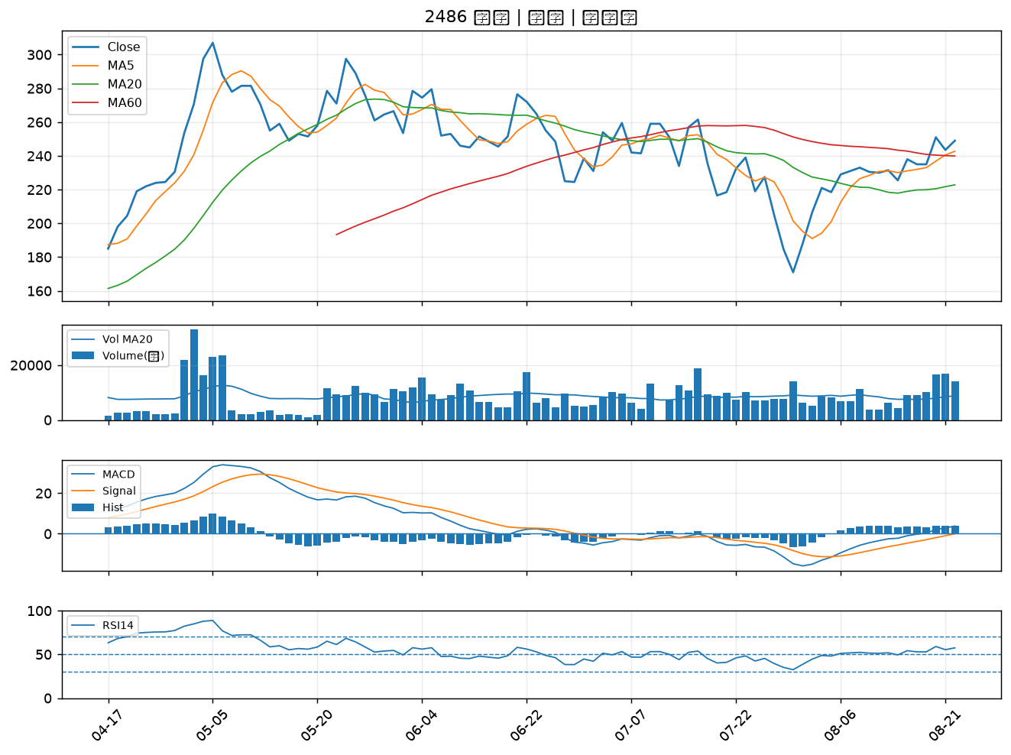
股票代號 | 股票名稱 | 市場 | 買進觀察分級 | 主力突破分數 | 圖表路徑
1709 | 和益 | 上市 | A級 | 5 | output/charts/20260824/1709_和益.png
3024 | 憶聲 | 上市 | A級 | 5 | output/charts/20260824/3024_憶聲.png
2301 | 光寶科 | 上市 | A級 | 4 | output/charts/20260824/2301_光寶科.png
4707 | 磐亞 | 上櫃 | A級 | 4 | output/charts/20260824/4707_磐亞.png
2451 | 創見 | 上市 | A級 | 4 | output/charts/20260824/2451_創見.png
3260 | 威剛 | 上櫃 | B級 | 5 | output/charts/20260824/3260_威剛.png
2399 | 映泰 | 上市 | B級 | 5 | output/charts/20260824/2399_映泰.png
1711 | 永光 | 上市 | B級 | 4 | output/charts/20260824/1711_永光.png
6168 | 宏齊 | 上市 | B級 | 4 | output/charts/20260824/6168_宏齊.png
2030 | 彰源 | 上市 | B級 | 4 | output/charts/20260824/2030_彰源.png
4956 | 光鋐 | 上市 | B級 | 4 | output/charts/20260824/4956_光鋐.png
3540 | 曜越 | 上櫃 | B級 | 4 | output/charts/20260824/3540_曜越.png
2489 | 瑞軒 | 上市 | B級 | 4 | output/charts/20260824/2489_瑞軒.png
3049 | 精金 | 上市 | B級 | 4 | output/charts/20260824/3049_精金.png
4303 | 信立 | 上櫃 | B級 | 4 | output/charts/20260824/4303_信立.png
5534 | 長虹 | 上市 | B級 | 4 | output/charts/20260824/5534_長虹.png
2351 | 順德 | 上市 | B級 | 3 | output/charts/20260824/2351_順德.png
2392 | 正崴 | 上市 | B級 | 3 | output/charts/20260824/2392_正崴.png
2637 | 慧洋-KY | 上市 | B級 | 3 | output/charts/20260824/2637_慧洋-KY.png
2601 | 益航 | 上市 | B級 | 3 | output/charts/20260824/2601_益航.png
6830 | 汎銓 | 上市 | B級 | 3 | output/charts/20260824/6830_汎銓.png
3229 | 晟鈦 | 上市 | B級 | 3 | output/charts/20260824/3229_晟鈦.png
2636 | 台驊控股 | 上市 | B級 | 3 | output/charts/20260824/2636_台驊控股.png
8103 | 瀚荃 | 上市 | B級 | 2 | output/charts/20260824/8103_瀚荃.png
2466 | 冠西電 | 上市 | B級 | 2 | output/charts/20260824/2466_冠西電.png
1101 | 台泥 | 上市 | B級 | 2 | output/charts/20260824/1101_台泥.png
1316 | 上曜 | 上市 | B級 | 2 | output/charts/20260824/1316_上曜.png
1795 | 美時 | 上市 | B級 | 2 | output/charts/20260824/1795_美時.png
3034 | 聯詠 | 上市 | B級 | 1 | output/charts/20260824/3034_聯詠.png
2486 | 一詮 | 上市 | B級 | 1 | output/charts/20260824/2486_一詮.png

1709 和益｜A級
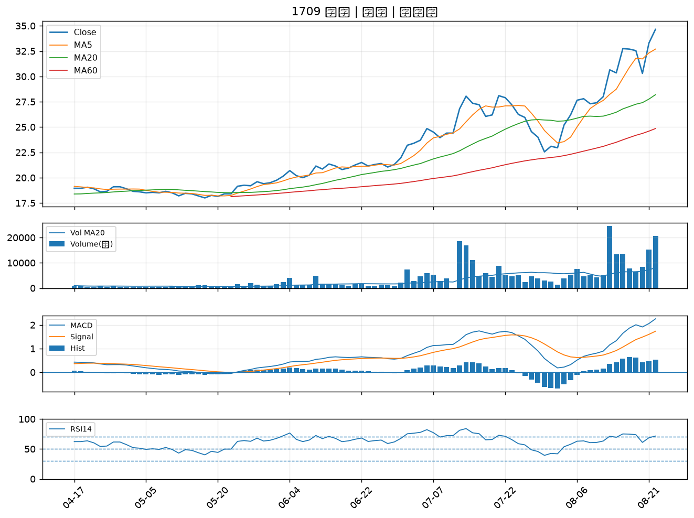

3024 憶聲｜A級
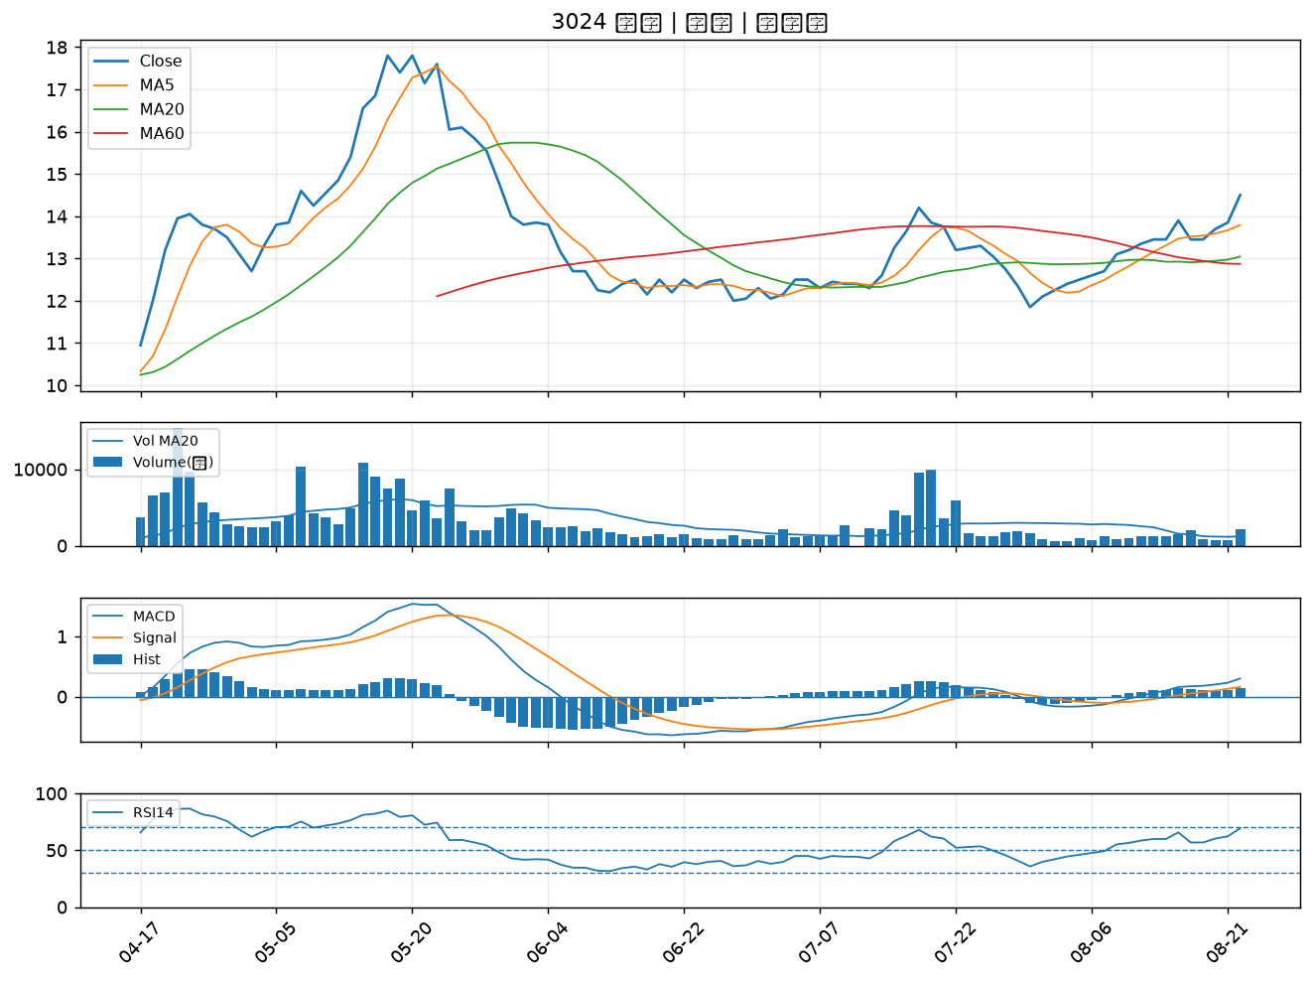

2301 光寶科｜A級
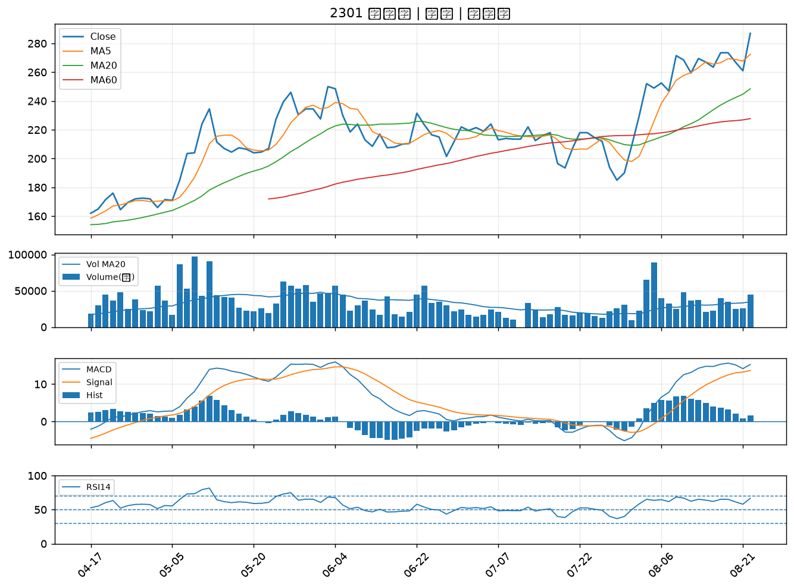

4707 磐亞｜A級
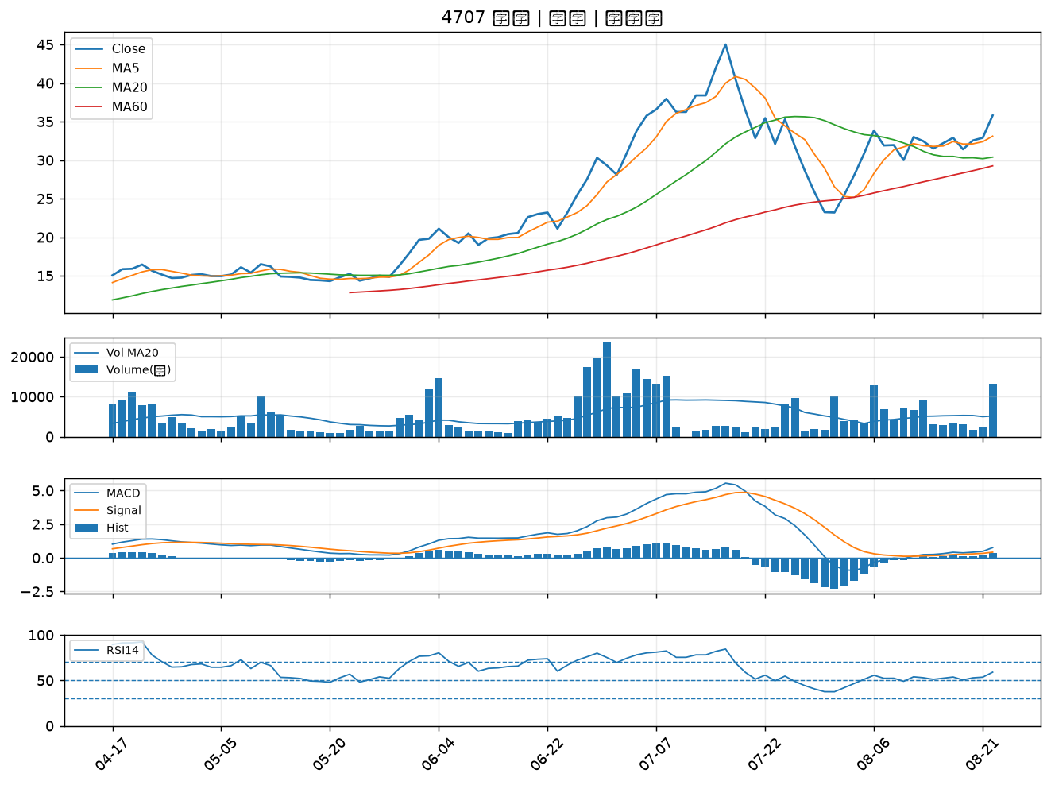

2451 創見｜A級
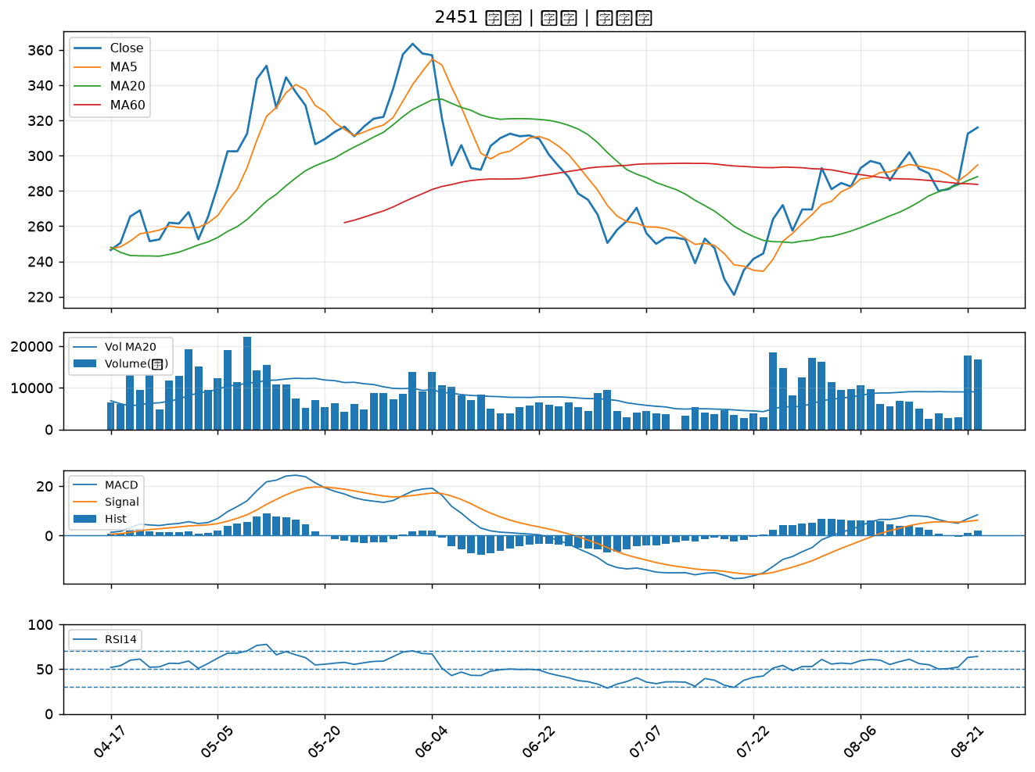

3260 威剛｜B級
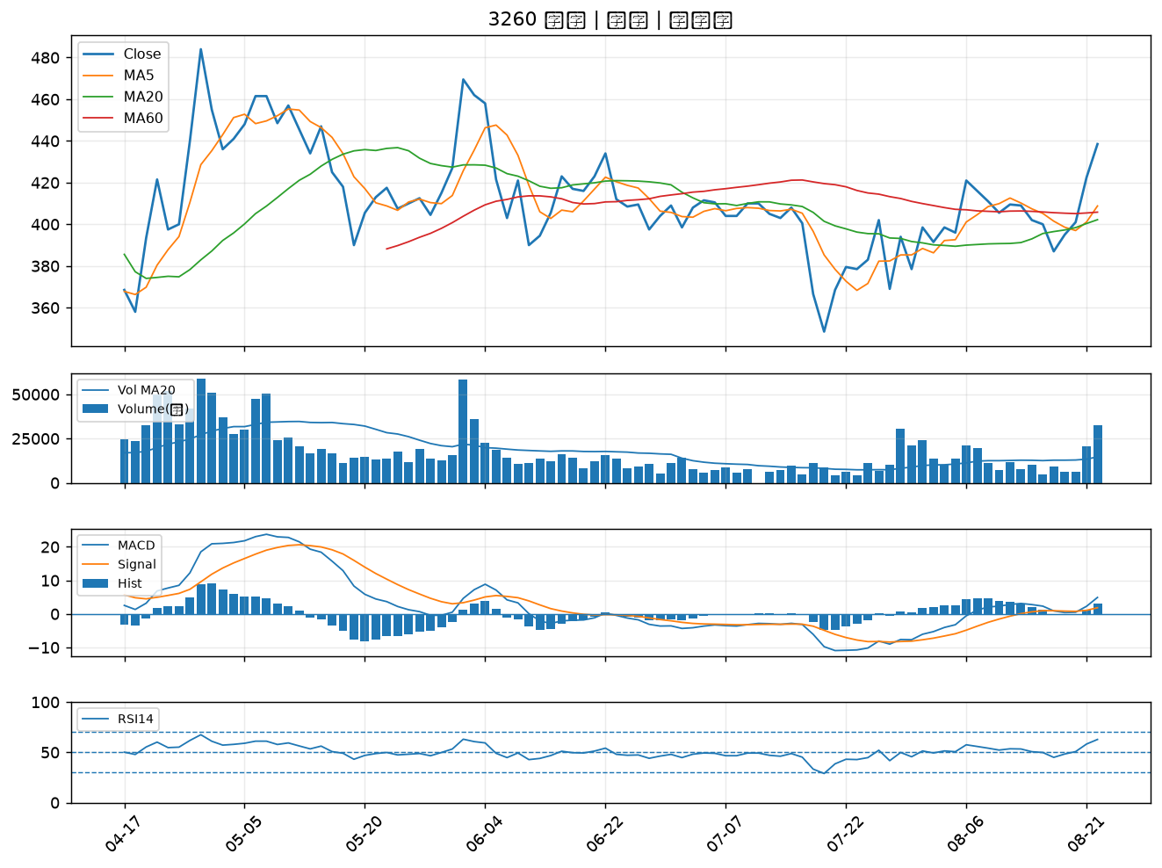

2399 映泰｜B級
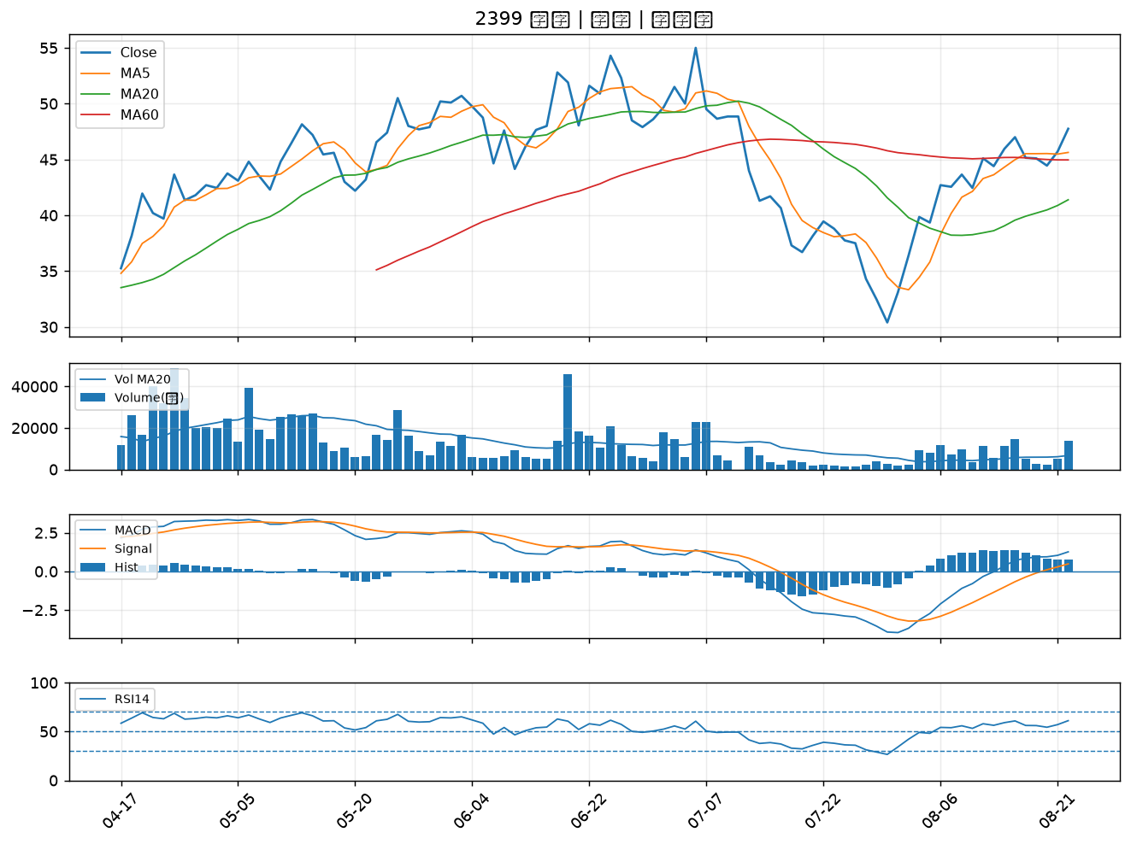

1711 永光｜B級
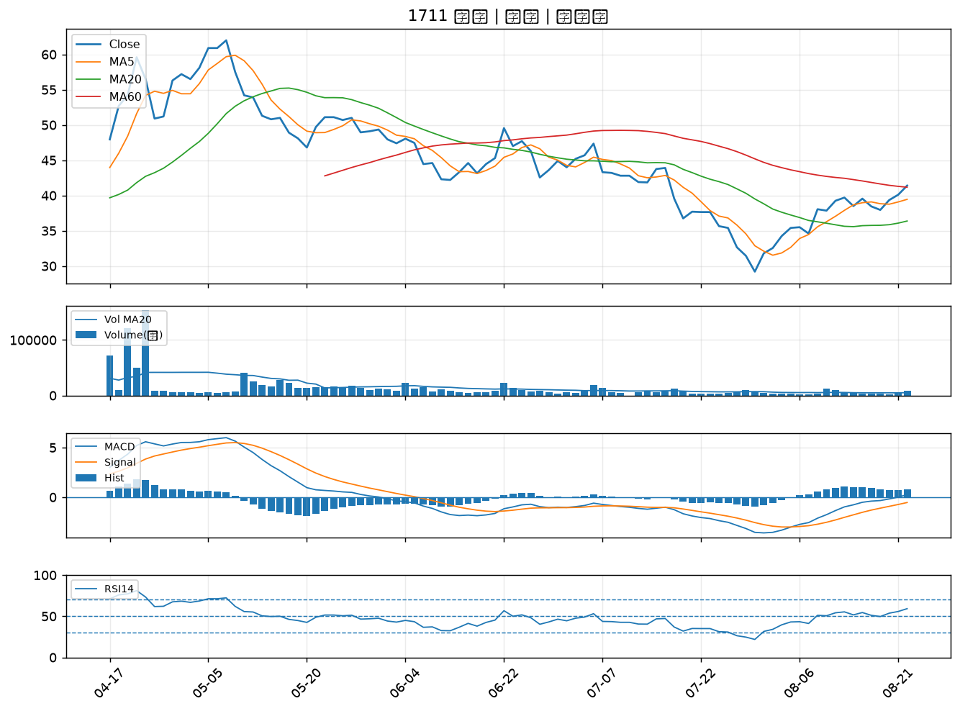

6168 宏齊｜B級
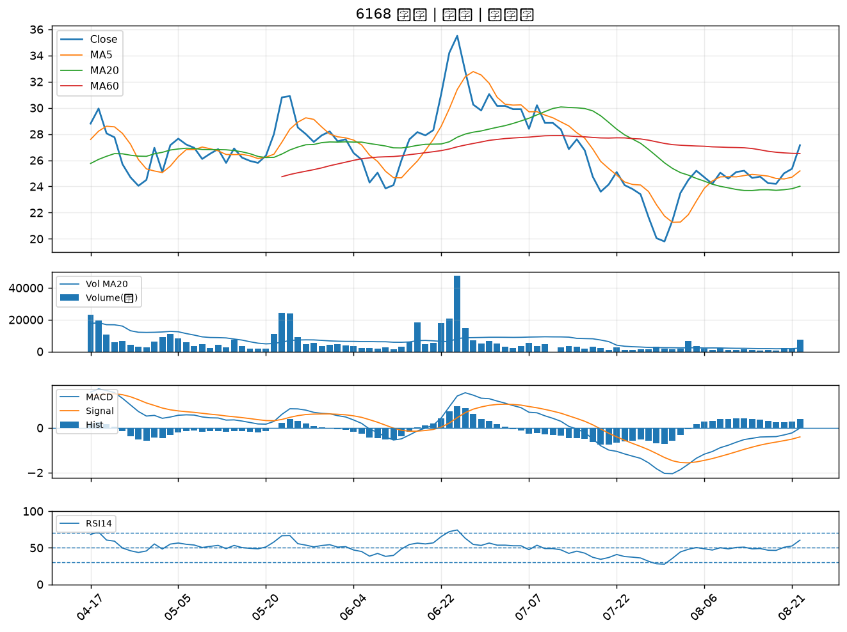

2030 彰源｜B級
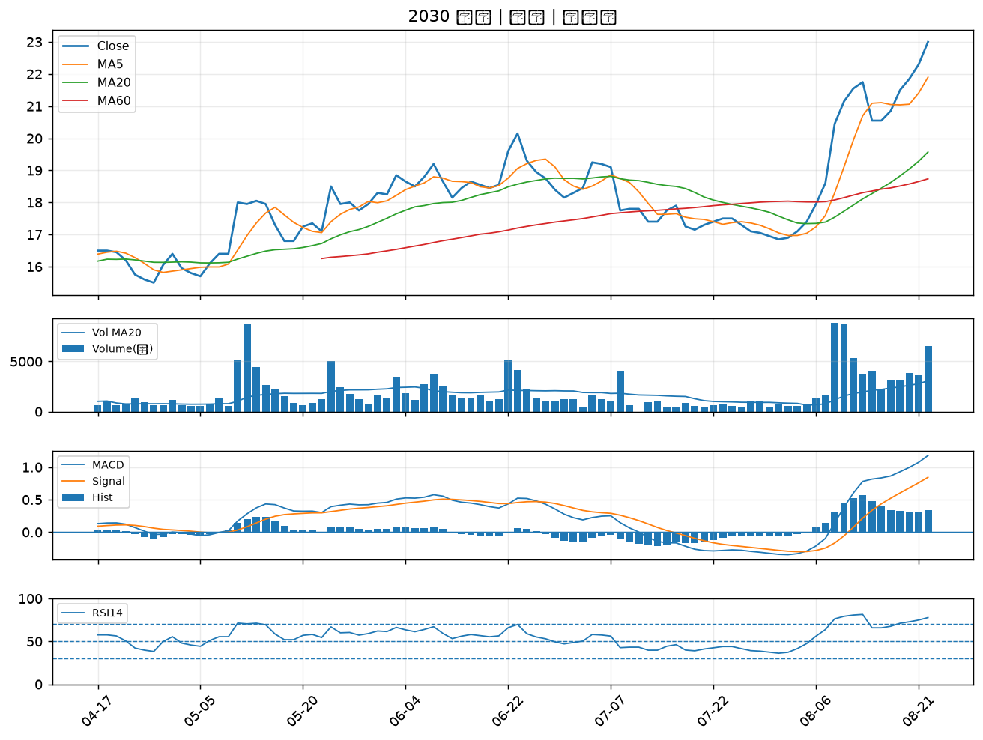

4956 光鋐｜B級
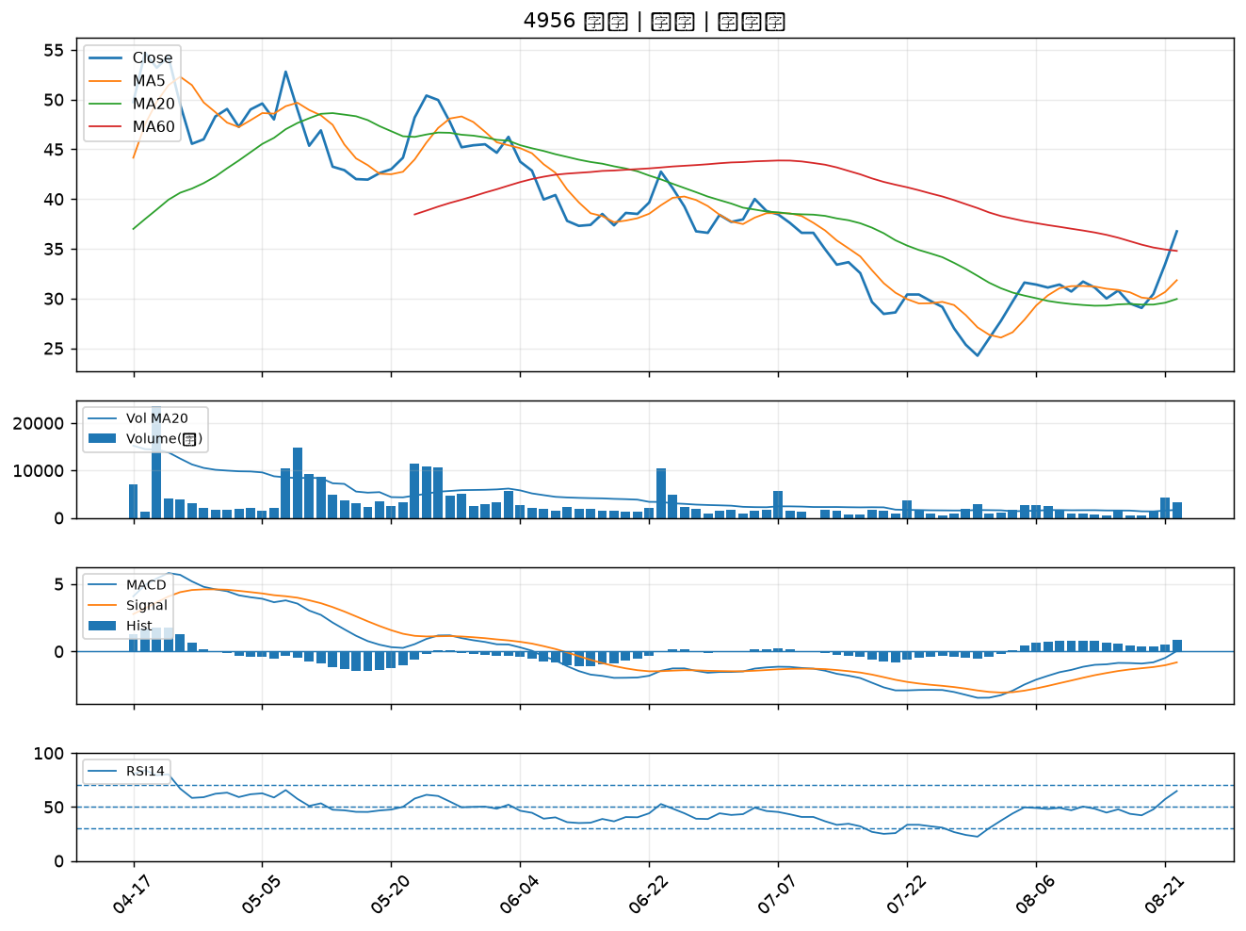

3540 曜越｜B級
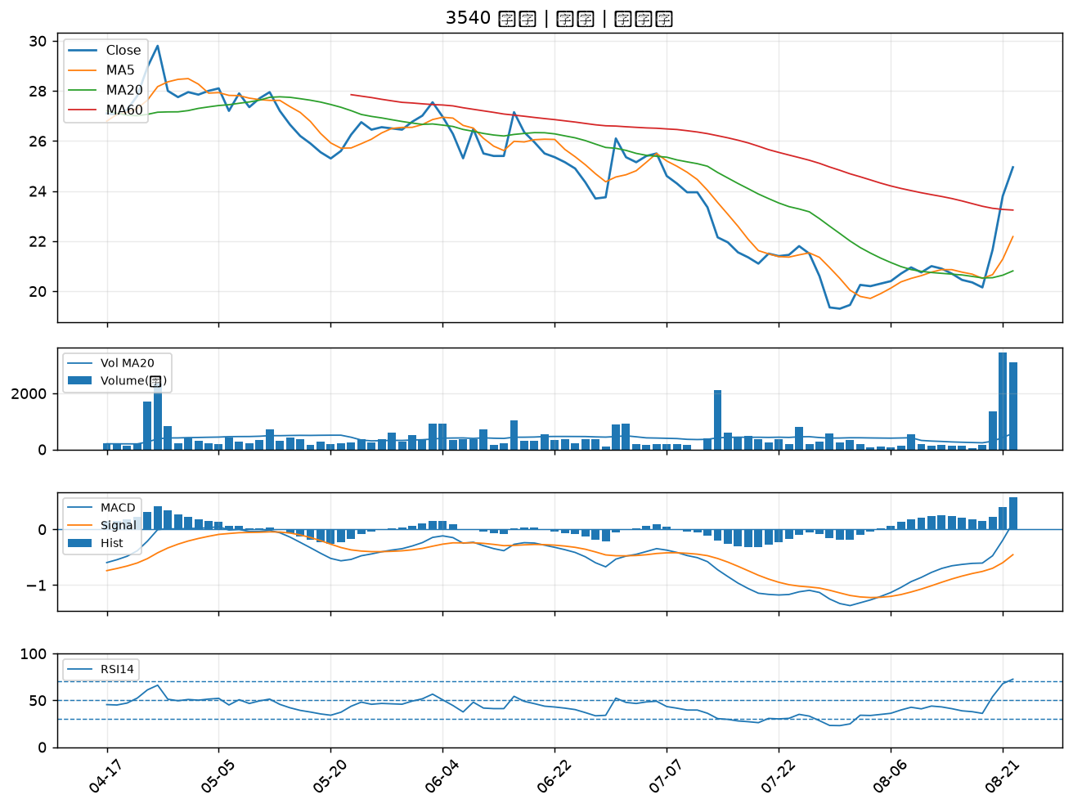

2489 瑞軒｜B級
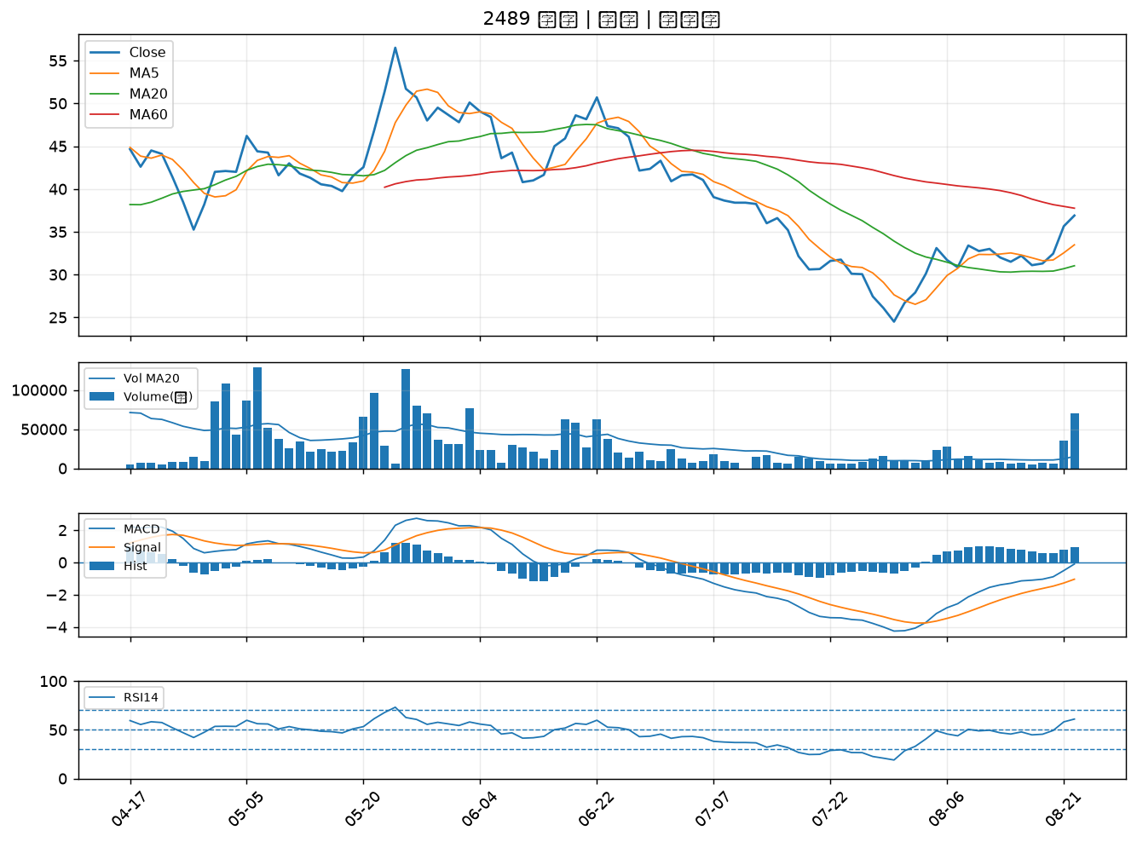

3049 精金｜B級
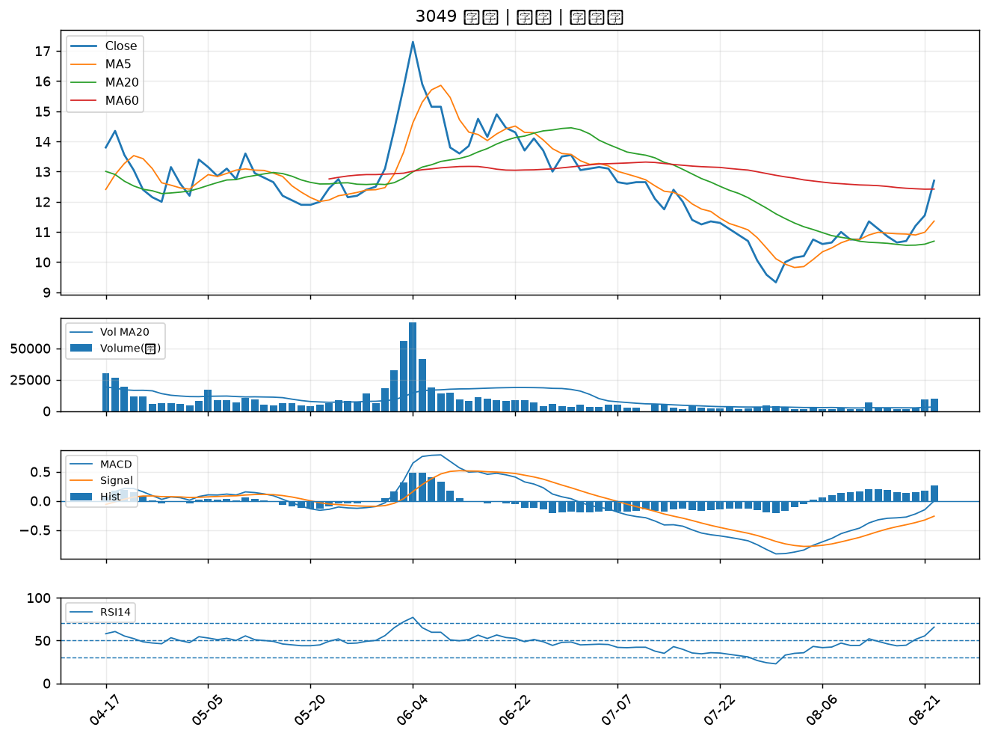

4303 信立｜B級
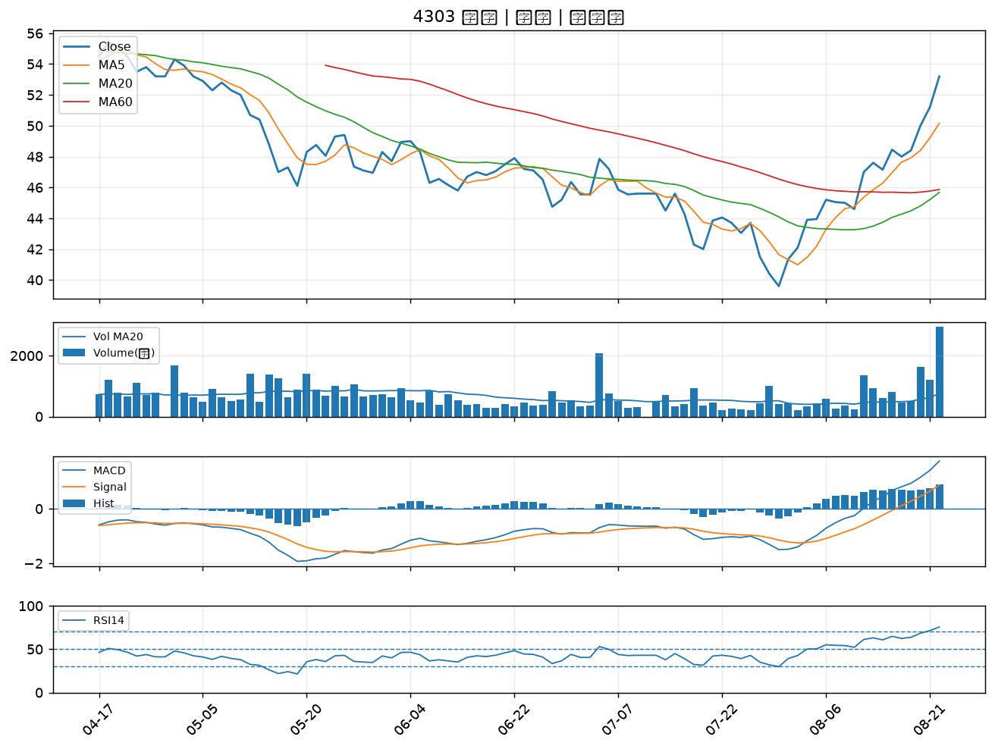

5534 長虹｜B級
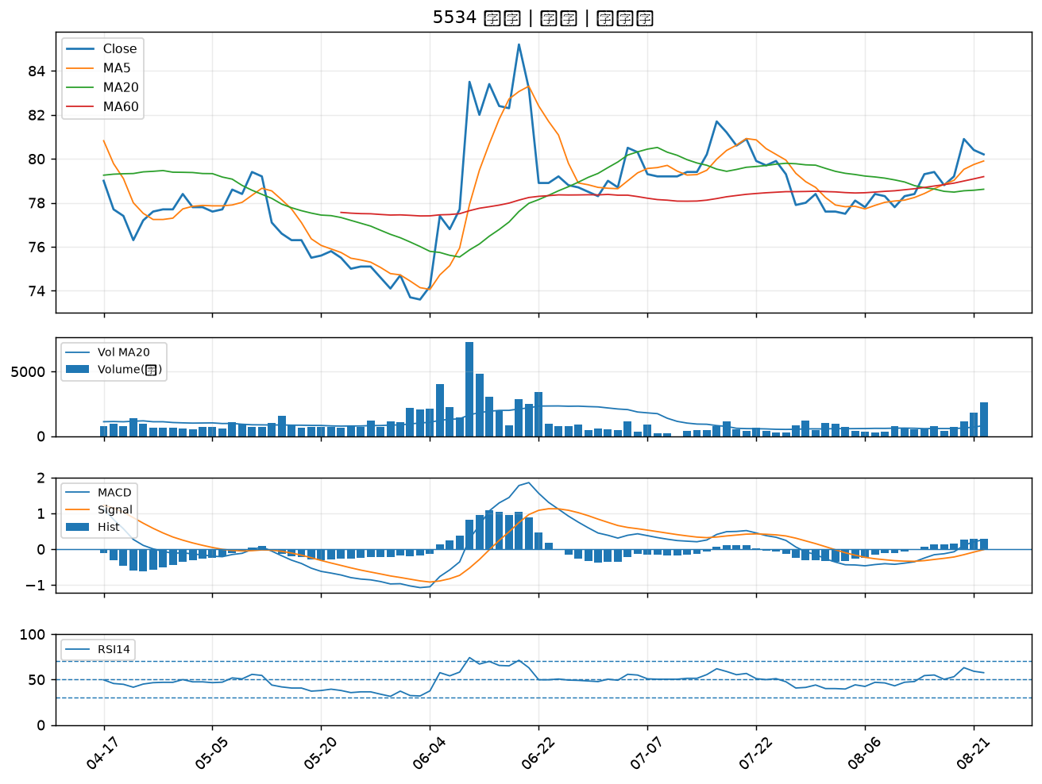

2351 順德｜B級
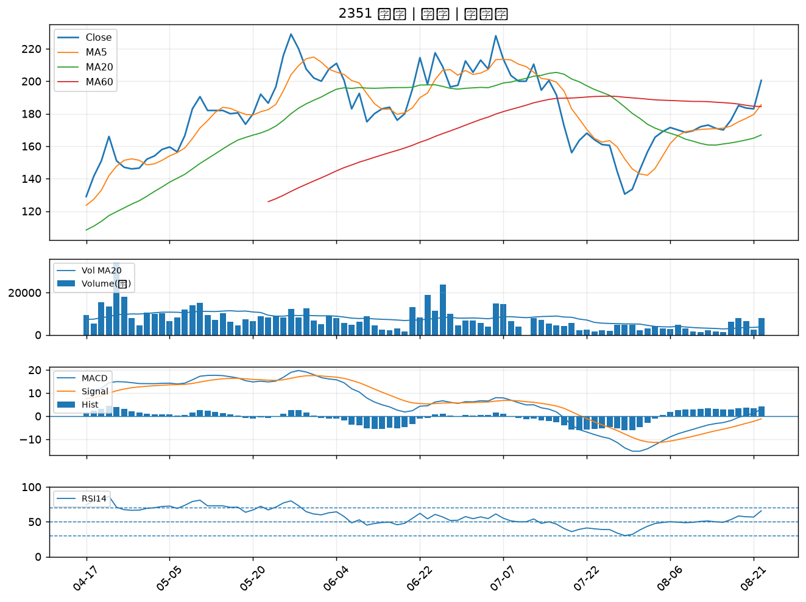

2392 正崴｜B級
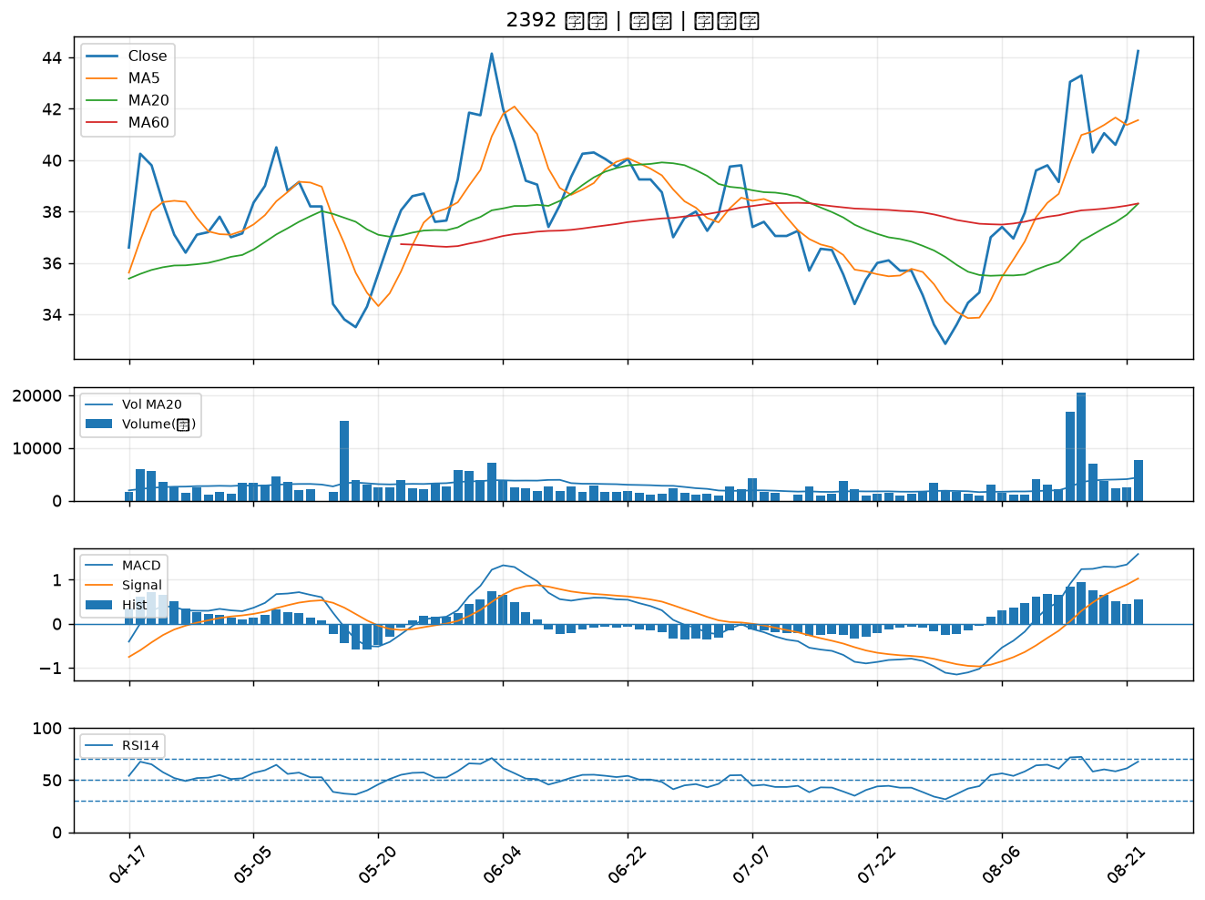

2637 慧洋-KY｜B級
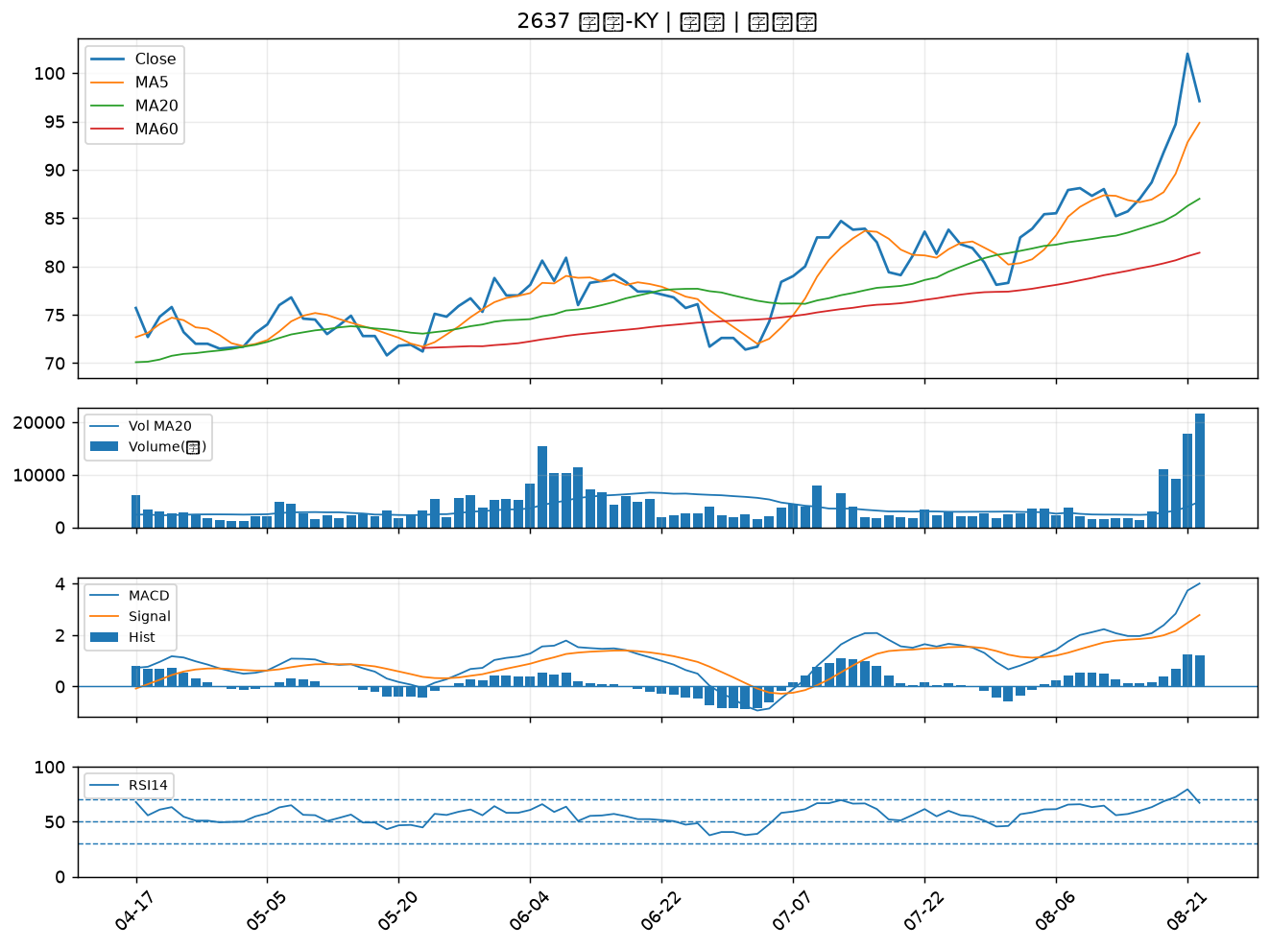

2601 益航｜B級
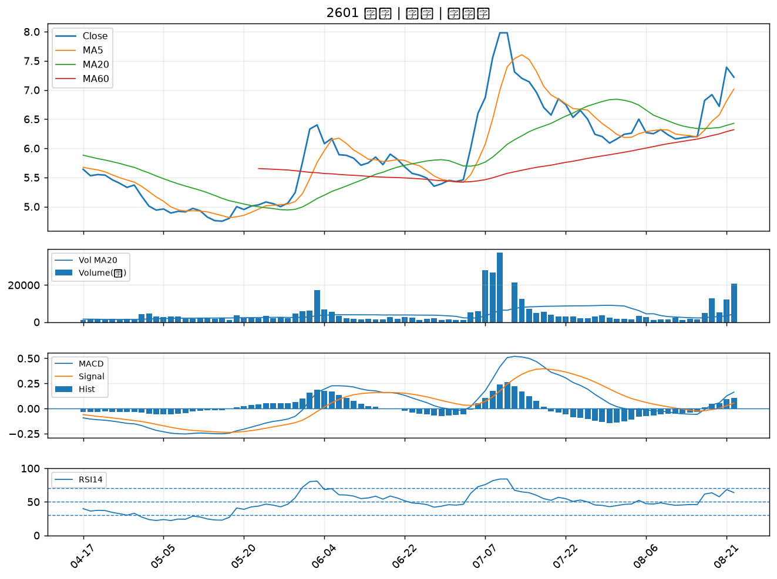

6830 汎銓｜B級
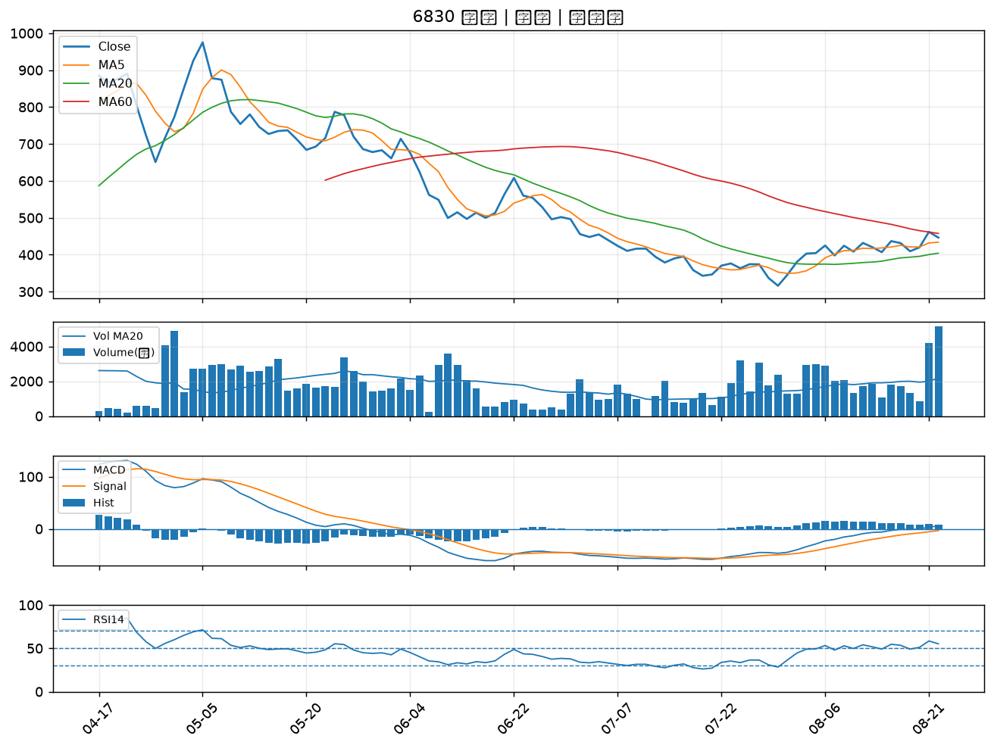

3229 晟鈦｜B級
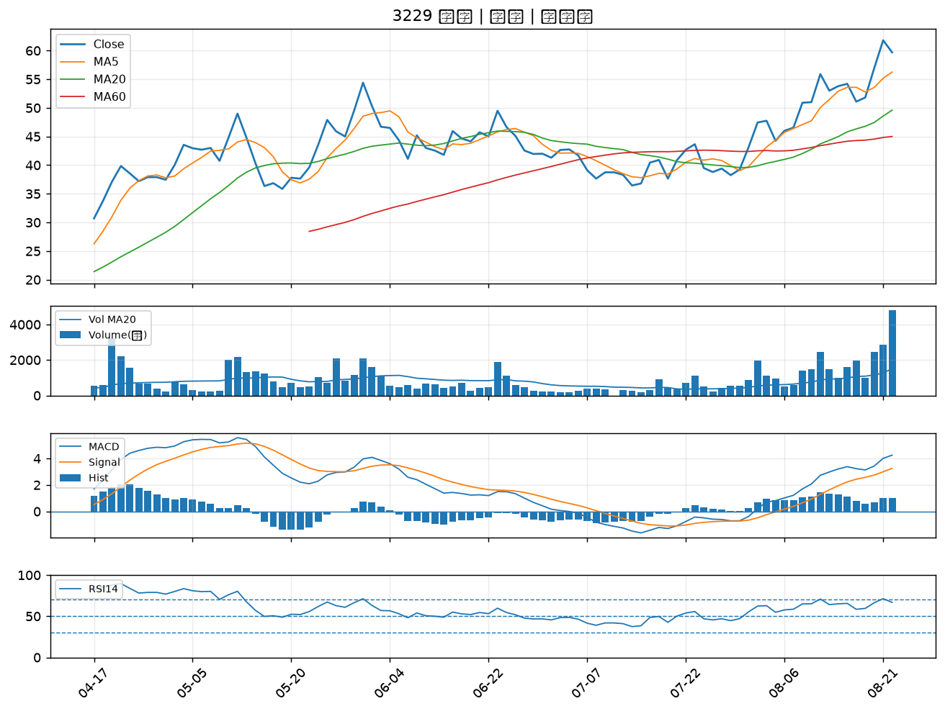

2636 台驊控股｜B級
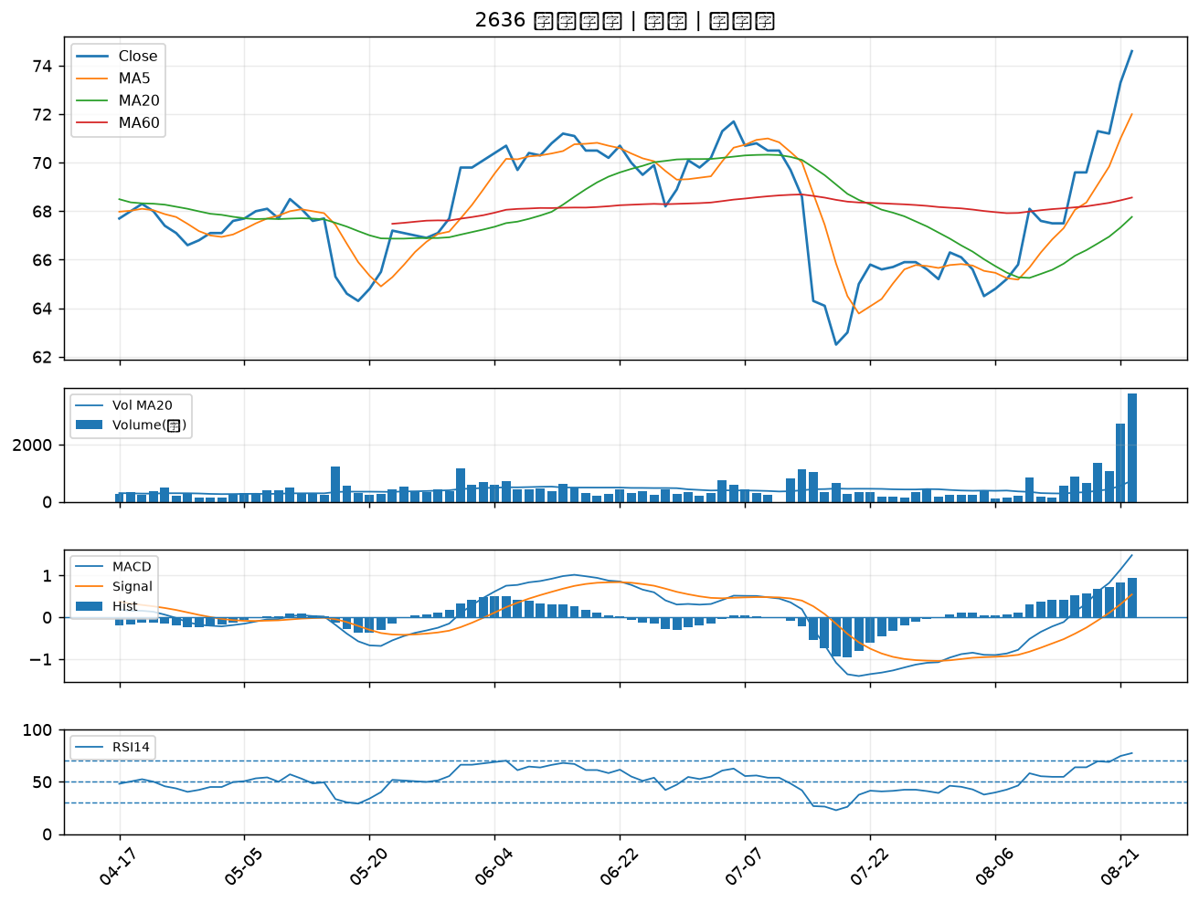

8103 瀚荃｜B級
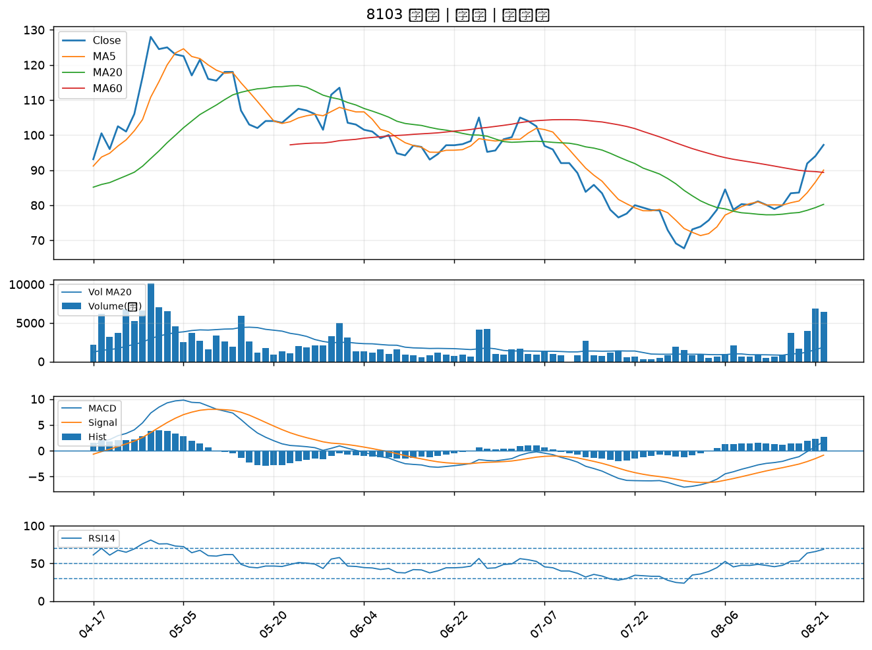

2466 冠西電｜B級
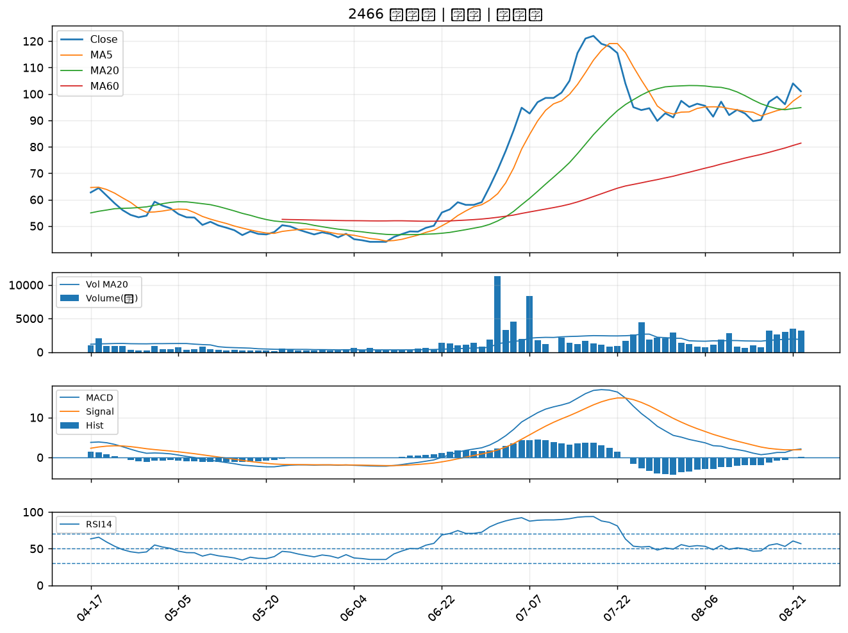

1101 台泥｜B級
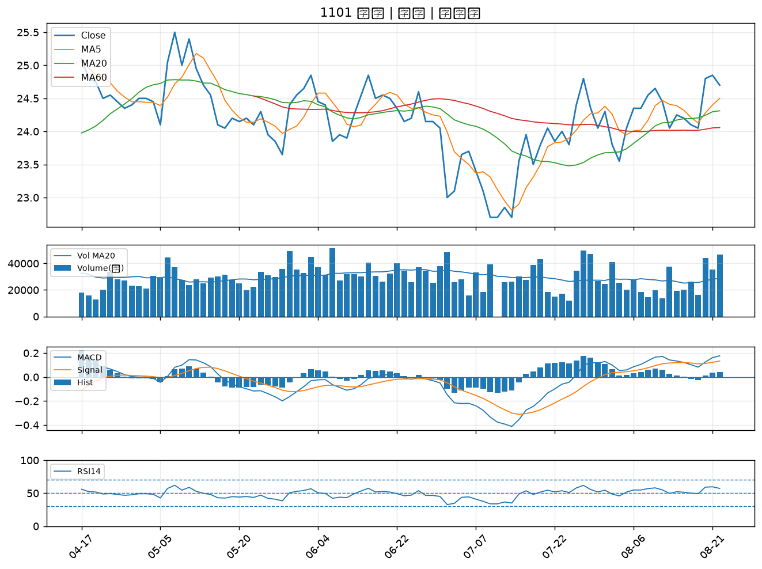

1316 上曜｜B級
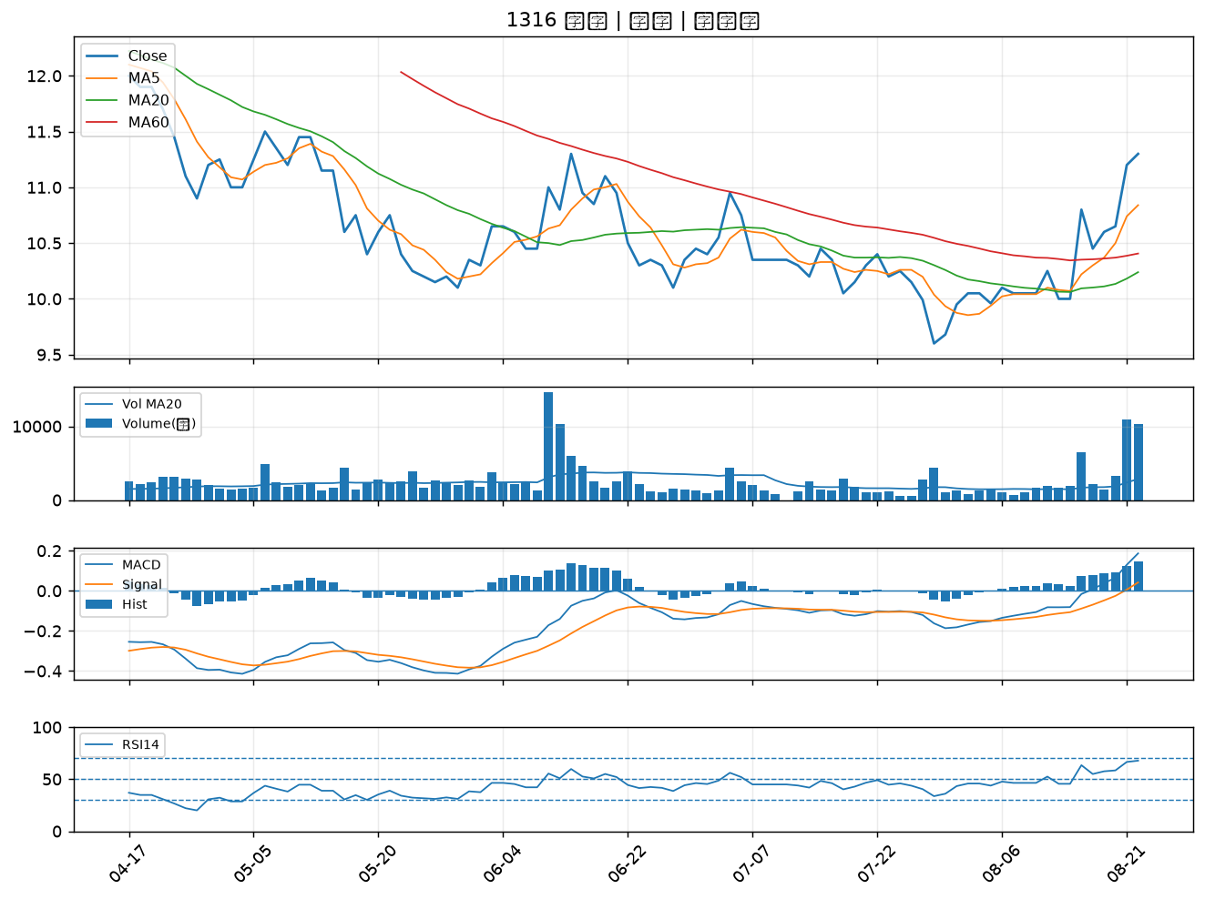

1795 美時｜B級
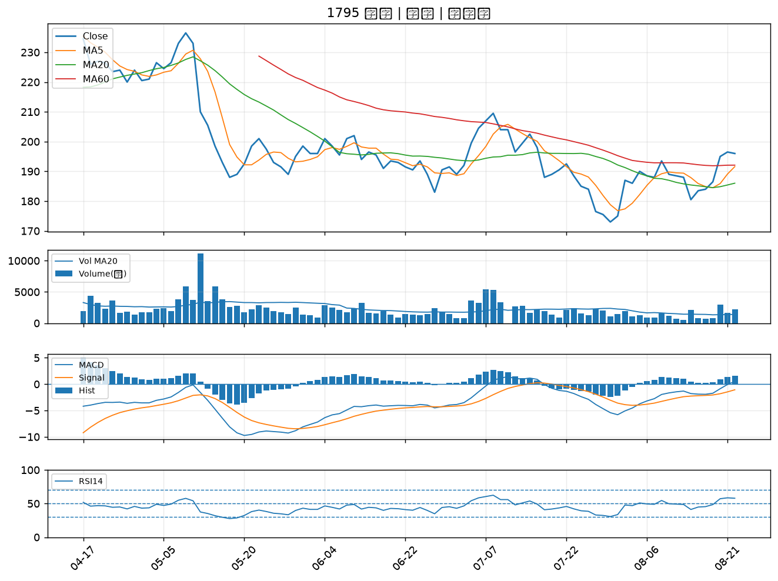

3034 聯詠｜B級
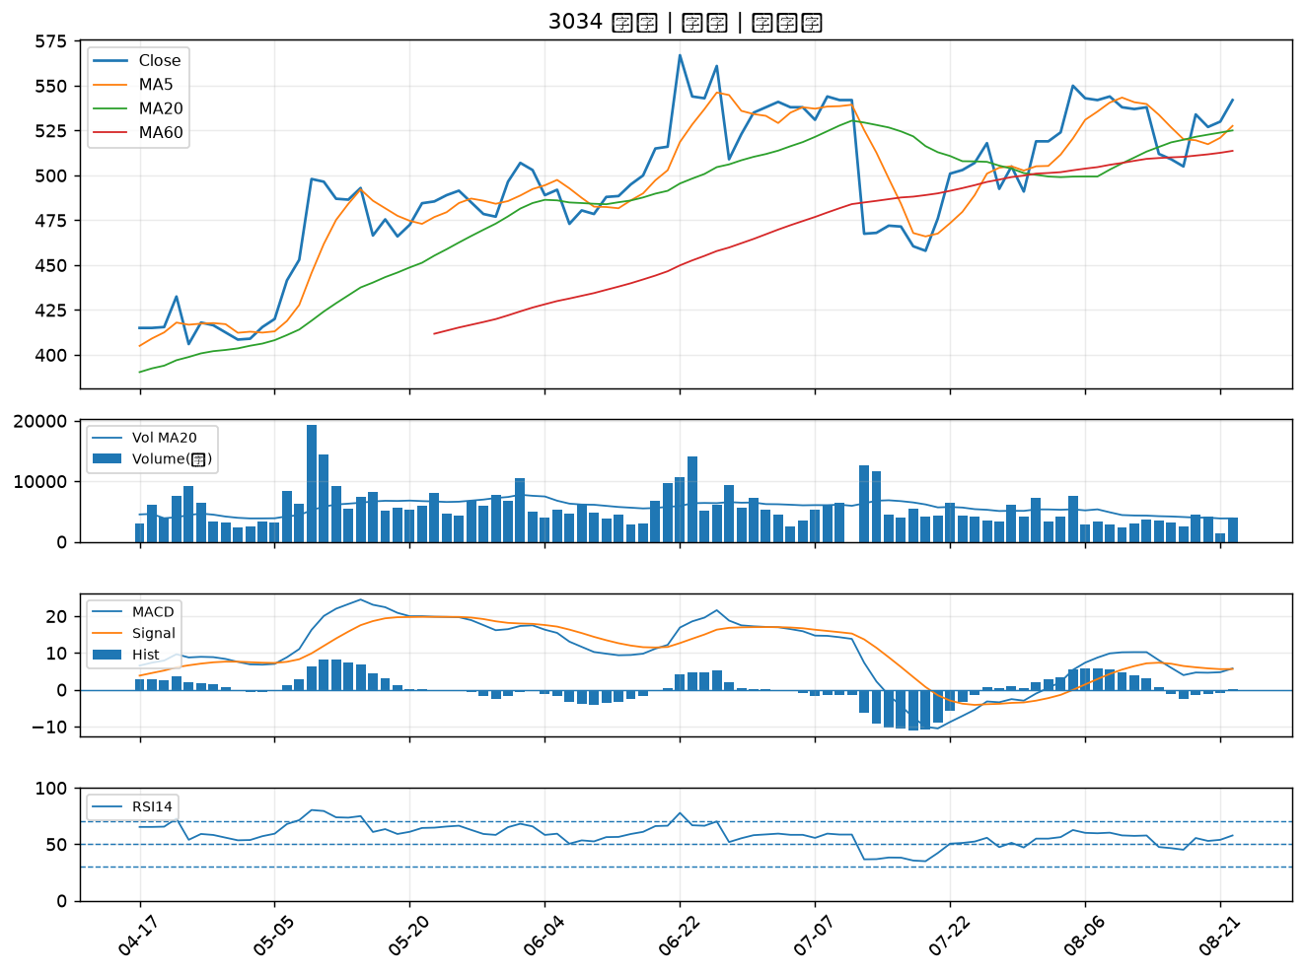

2486 一詮｜B級

